P_I_1_(4)_vj4_18_HH

Statistisches Amt
für Hamburg und Schleswig-Holstein

 |  | STATISTISCHE BERICHTE
 |  | Kennziffer: P I 1 (4) - vj 4/18 HH

 | Erwerbstätige in Hamburg
 | Vierteljahresergebnisse zum 4. Quartal 2018

 |  | Herausgegeben am: 1. April 2019

Seite 4_Erläuterungen
Erläuterungen
Arbeitskreis „Erwerbstätigenrechnung des Bundes und der Länder“
Dem Arbeitskreis „Erwerbstätigenrechnung des Bundes und der Länder“ (AK ETR) gehören die Statistischen Ämter der Länder, das Statistische Bundesamt sowie der Deutsche Städtetag an. Der AK ETR hat unter anderem die Aufgabe, die durchschnittliche Zahl der Erwerbstätigen in einem bestimmten Berichtszeitraum für die Länder sowie für die kreisfreien Städte und Landkreise nach wirtschaftsfachlicher Gliederung zu berechnen und zu veröffentlichen. Die Zahl der Erwerbstätigen dient zum einen der laufenden aktuellen Arbeitsmarktbeobachtung und wird zum anderen als Bezugszahl für Aggregate der Volkswirtschaftlichen Gesamtrechnungen verwendet.
Aus Gründen der besseren Lesbarkeit sind in den nachfolgenden Erläuterungen nur die maskulinen Formen der Bezeichnungen von Personen aufgeführt. Sie betreffen insofern immer beide Geschlechter.
Berechnungsweg, Methodik
Die Regionalisierung der Erwerbstätigenzahlen erfolgt bundeseinheitlich nach Abstimmung im AK ETR in einem mehrstufigen Prozess:
Zunächst berechnet das Statistische Bundesamt Bundesergebnisse in tiefer wirtschaftsfachlicher Gliederung und nach der Stellung im Beruf aus allen geeigneten, auf Bundesebene vorliegenden Datenquellen. Anschließend werden zur Regionalisierung dieser Ergebnisse für alle Länder Ergebnisse auf der Grundlage aller verfügbaren länderspezifischen erwerbsstatistischen Quellen ermittelt. Lücken durch fehlende regionale Ausgangsdaten werden mit Hilfe zuletzt verfügbarer jahresdurchschnittlicher Strukturdaten geschlossen. Diese Ergebnisse werden dann an die Bundesergebnisse angepasst. Die Berechnungsverfahren der durchschnittlichen Jahres- bzw. Vierteljahresergebnisse sind konsistent. Dies beruht auf der weitgehenden Übereinstimmung der inhaltlich-methodischen Konzeption. Gleiche Quellen und Berechnungsverfahren sind Voraussetzung für die Vergleichbarkeit der Ergebnisse. Abweichungen im Mittelwert aller Vierteljahresergebnisse eines Jahres zum Jahresdurchschnittswert sind rechentechnisch bedingt.
Als wichtigste Quellen für die Berechnungen sind folgende Statistiken der Bundesagentur für Arbeit zu nennen: monatliche Auswertungen der Statistik der sozialversicherungspflichtig Beschäftigten und der geringfügig Beschäftigten sowie der Zahlen zu den Arbeitsgelegenheiten in der Mehraufwandsvariante (Ein-Euro-Jobs). Bevor die Ergebnisse der unterschiedlichen Datenquellen in die Berechnungen einfließen, werden sie auf Plausibilität geprüft.
Gebietsstand
Die Gebietsabgrenzungen beruhen auf dem Stand zum Zeitpunkt der Berechnungen.
Erwerbstätige
Die Darstellung der Erwerbstätigkeit erfolgt in diesem Heft als durchschnittliche Größe aller Erwerbstätigen nach dem Inlandskonzept (Erwerbstätige am Arbeitsort). Erfasst werden demnach alle Personen, die im jeweiligen Gebiet ihren Wohn- und Arbeitsort haben, zuzüglich der außerhalb dieses Gebietes wohnenden Personen, die als Einpendler in diese Region ihren Arbeitsort erreichen. Zu den Erwerbstätigen zählen alle Personen, die als Arbeitnehmer (Arbeiter, Angestellte, Beamte, Richter, Berufssoldaten, Soldaten auf Zeit, Wehr- oder Zivildienstleistende, Auszubildende, Praktikanten oder Volontäre, Heimarbeiter sowie ausschließlich marginal Beschäftigte, welche sich aus den geringfügig Beschäftigten – also den geringfügig entlohnten Beschäftigten und kurzfristig Beschäftigten – und den Beschäftigten in „Ein-Euro-Jobs“ zusammensetzen) oder als Selbstständige (Eigentümer in Einzelunternehmen und Personengesellschaften, Freiberufler wie Ärzte, Anwälte, Steuerberater, Architekten, aber auch alle selbstständigen Handwerker, Handels- bzw. Versicherungsvertreter, Lehrer, Musiker, Artisten, Hebammen, Kranken- sowie Altenpfleger) einschl. deren unentgeltlich mithelfenden Familienangehörigen eine auf Erwerb gerichtete Tätigkeit ausüben, unabhängig von der Dauer der tatsächlich geleisteten oder vertragsmäßig zu leistenden Arbeitszeit. Für die Zuordnung als Erwerbstätiger ist es unerheblich, ob aus dieser Tätigkeit der überwiegende Lebensunterhalt bestritten wird. Im Falle mehrerer Tätigkeiten wird der Erwerbstätige nur einmal gezählt (Personenkonzept). Maßgebend für die Wirtschaftsbereichszuordnung ist die zeitlich überwiegende Tätigkeit. Nicht zu den Erwerbstätigen rechnen Personen als Verwalter ihres Privatvermögens (z. B. Immobilien, Geldvermögen, Wertpapiere). Grundlage für diese Definition bilden die von der International Labour Organisation (ILO) aufgestellten Normen, die auch in das Europäische System Volkswirtschaftlicher Gesamtrechnungen (ESVG) 2010 eingegangen sind.
Berechnungsstand
Die hier veröffentlichten Ergebnisse beruhen auf dem Berechnungsstand des Statistischen Bundesamtes vom Februar 2019. Diese Daten sind nur eingeschränkt mit Ergebnissen früherer Veröffentlichungen vergleichbar.
Vergleichbarkeit von Zeitreihen
Die Ergebnisse für das 1. - 3. Quartal 2018 wurden überarbeitet und das 4. Quartal 2018 erstmals berechnet. Die Daten werden mit neuem Berechnungsstand rückwirkend aktualisiert.
Veröffentlichungen
Die Ergebnisse der vierteljährlichen Erwerbstätigenrechnung werden in der Regel 75 Tage nach Ablauf eines Vierteljahres (T+75) veröffentlicht:
1. Vierteljahr im Juni des laufenden Jahres
2. Vierteljahr im Oktober des laufenden Jahres¹
3. Vierteljahr im Dezember des laufenden Jahres
4. Vierteljahr im März des Folgejahres
Zahlengenauigkeit
Die beiliegenden Ergebnisse dürfen in dieser Form (jeweilige Darstellungseinheit mit mehreren hinterlegten Nachkommastellen) nur für eigene Berechnungen verwendet werden. Absolutzahlen dürfen nicht genauer als in der vom Arbeitskreis „Erwerbstätigenrechnung des Bundes und der Länder“ freigegebenen Zahlengenauigkeit („Personen“ in Tausend, jeweils mit einer Nachkommastelle) an Dritte weitergeleitet oder veröffentlicht werden.
Im Allgemeinen ist ohne Rücksicht auf die Endsumme auf- bzw.abgerundet worden. Das Ergebnis einer Summierung gerundeter Einzelzahlen kann deshalb geringfügig von der Endsumme abweichen.
Quelle:
Arbeitskreis Erwerbstätigenrechnung des Bundes und der Länder
______
¹ Abweichend von dieser Regelung (T+75) sind die Veröffentlichungstermine für die Ergebnisse des zweiten Vierteljahres. In Übereinstimmung mit den Berechnungen des Statistischen Bundesamtes werden die Ergebnisse für die Vierteljahre der letzten vier Jahre überarbeitet. Um hier eine Vergleichbarkeit mit den jeweils im Oktober veröffentlichten Jahresdurchschnittsergebnissen zu gewährleisten, erfolgt die Veröffentlichung nach 120 Tagen (T+120).

Seite 6_TabNoch+Schaubild
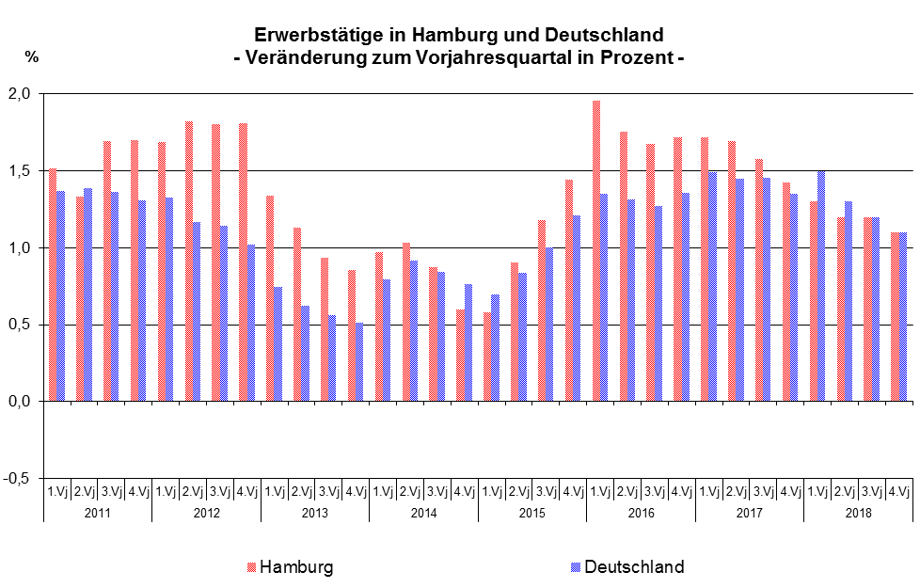
Noch: Erwerbstätige am Arbeitsort in Hamburg nach Wirtschaftsbereichen1

Jahr Vierteljahr | Erwerbstätige (nach dem Inlandskonzept)
 | Erwerbstätige insgesamt | davon nach Wirtschaftsbereichen
 |  | Land- und Forstwirtschaft, Fischerei | Produzierendes Gewerbe (ohne Baugewerbe) | darunter | Baugewerbe | Handel, Verkehr, Gastgewerbe; Information und Kommunikation | Finanz- und Unternehmens- dienstleister 2, Grundstücks- und Wohnungs-wesen | Öffentliche und sonstige Dienstleister; Erziehung, Gesundheit
 |  |  |  | Verarbeitendes Gewerbe
 | Veränderung zum entsprechenden Vorjahreszeitraum in Prozent
2011 | 1.6 | -11.3 | 0.9 | 1.1 | 2.7 | 2.2 | 1.4 | 1.2
2012 | 1.8 | -8.0 | 1.2 | 0.8 | 1.9 | 2.6 | 1.5 | 1.4
2013 | 1.1 | -5.6 | 1.4 | 1.5 | -2.3 | 0.7 | 2.1 | 0.9
2014 | 0.9 | 1.2 | 0.9 | 1.1 | -0.2 | 0.2 | 2.1 | 0.6
2015 | 1.0 | -10.4 | -0.6 | -0.6 | 1.1 | 0.7 | 0.5 | 2.5
2016 | 1.8 | -18.0 | 1.6 | 0.7 | 2.9 | 1.0 | 2.1 | 2.5
2017 | 1.6 | -0.1 | 1.6 | 1.7 | 2.5 | 1.7 | 1.0 | 2.0
2018 | 1.2 | 0.4 | 0.3 | 0.1 | 0.3 | 1.3 | 0.5 | 2.1

2011 1.Vj | 1.5 | -12.0 | -0.3 | -0.1 | 2.6 | 1.5 | 1.8 | 1.9
2.Vj | 1.3 | -10.7 | 0.4 | 0.8 | 2.5 | 1.7 | 1.3 | 1.2
3.Vj | 1.7 | -10.6 | 1.5 | 1.7 | 2.8 | 2.6 | 1.3 | 1.1
4.Vj | 1.7 | -12.3 | 2.4 | 2.4 | 2.7 | 2.8 | 1.2 | 0.7
2012 1.Vj | 1.7 | -9.0 | 1.1 | 0.6 | 3.0 | 3.0 | 1.3 | 0.7
2.Vj | 1.8 | -6.1 | 1.3 | 0.8 | 2.3 | 2.9 | 1.3 | 1.2
3.Vj | 1.8 | -6.3 | 1.3 | 1.0 | 1.5 | 2.4 | 1.3 | 1.9
4.Vj | 1.8 | -10.8 | 1.0 | 0.8 | 0.7 | 2.1 | 1.8 | 1.9
2013 1.Vj | 1.3 | -7.4 | 1.8 | 2.0 | -2.0 | 1.7 | 1.4 | 1.2
2.Vj | 1.1 | -7.9 | 1.6 | 1.8 | -2.2 | 1.0 | 1.7 | 1.1
3.Vj | 0.9 | -5.5 | 1.1 | 1.1 | -2.7 | 0.1 | 2.8 | 0.7
4.Vj | 0.9 | -1.3 | 1.1 | 1.0 | -2.3 | -0.1 | 2.7 | 0.7
2014 1.Vj | 1.0 | -0.8 | 0.5 | 0.6 | -0.9 | -0.4 | 3.6 | 0.7
2.Vj | 1.0 | -0.2 | 0.9 | 1.0 | 0.1 | 0.0 | 3.0 | 0.6
3.Vj | 0.9 | 5.0 | 1.1 | 1.3 | 0.3 | 0.6 | 1.6 | 0.4
4.Vj | 0.6 | 0.6 | 1.0 | 1.3 | -0.3 | 0.6 | 0.4 | 0.8
2015 1.Vj | 0.6 | -11.5 | 0.1 | 0.1 | 1.4 | 0.3 | -0.4 | 2.0
2.Vj | 0.9 | -10.8 | -0.3 | -0.3 | 0.9 | 0.7 | 0.1 | 2.3
3.Vj | 1.2 | -10.2 | -0.8 | -0.8 | 0.7 | 0.9 | 0.6 | 2.9
4.Vj | 1.4 | -8.7 | -1.1 | -1.1 | 1.4 | 0.9 | 1.5 | 2.9
2016 1.Vj | 2.0 | -22.4 | 1.4 | 0.6 | 2.2 | 1.1 | 2.4 | 2.8
2.Vj | 1.8 | -18.1 | 1.3 | 0.5 | 2.5 | 0.9 | 2.1 | 2.6
3.Vj | 1.7 | -14.6 | 1.6 | 0.8 | 3.3 | 0.9 | 1.9 | 2.3
4.Vj | 1.7 | -18.0 | 1.9 | 0.9 | 3.8 | 1.1 | 1.8 | 2.2
2017 1.Vj | 1.7 | 2.6 | 1.6 | 1.7 | 2.7 | 1.8 | 1.3 | 1.9
2.Vj | 1.7 | 1.7 | 1.9 | 2.0 | 2.5 | 1.6 | 1.3 | 2.1
3.Vj | 1.6 | -1.7 | 1.6 | 1.7 | 2.3 | 1.5 | 0.9 | 2.2
4.Vj | 1.4 | -2.4 | 1.6 | 1.7 | 2.3 | 1.6 | 0.5 | 1.9
2018 1.Vj | 1.3 | -0.9 | 0.1 | -0.1 | -0.1 | 1.4 | 0.5 | 2.3
2.Vj | 1.2 | -1.1 | -0.2 | -0.5 | 0.1 | 1.5 | 0.5 | 1.9
3.Vj | 1.2 | 2.1 | 0.3 | 0.0 | 0.7 | 1.5 | 0.5 | 2.0
4.Vj | 1.1 | 0.7 | 1.0 | 0.9 | 0.8 | 0.7 | 0.5 | 2.3
1 Klassifikation der Wirtschaftszweige 2008 (WZ2008)
2 einschl. Versicherungsdienstleister

Schaubild

